Áreas y Gestión Emocional
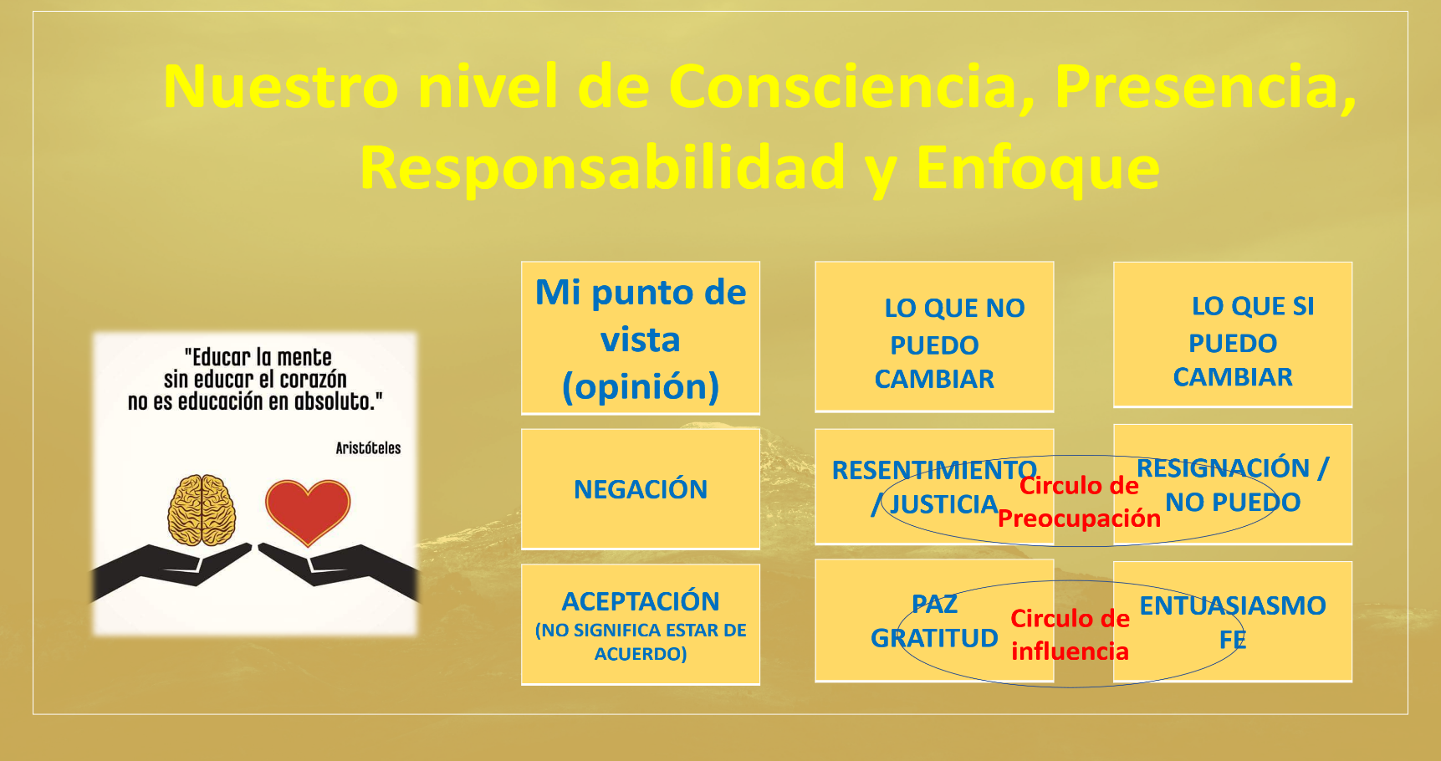
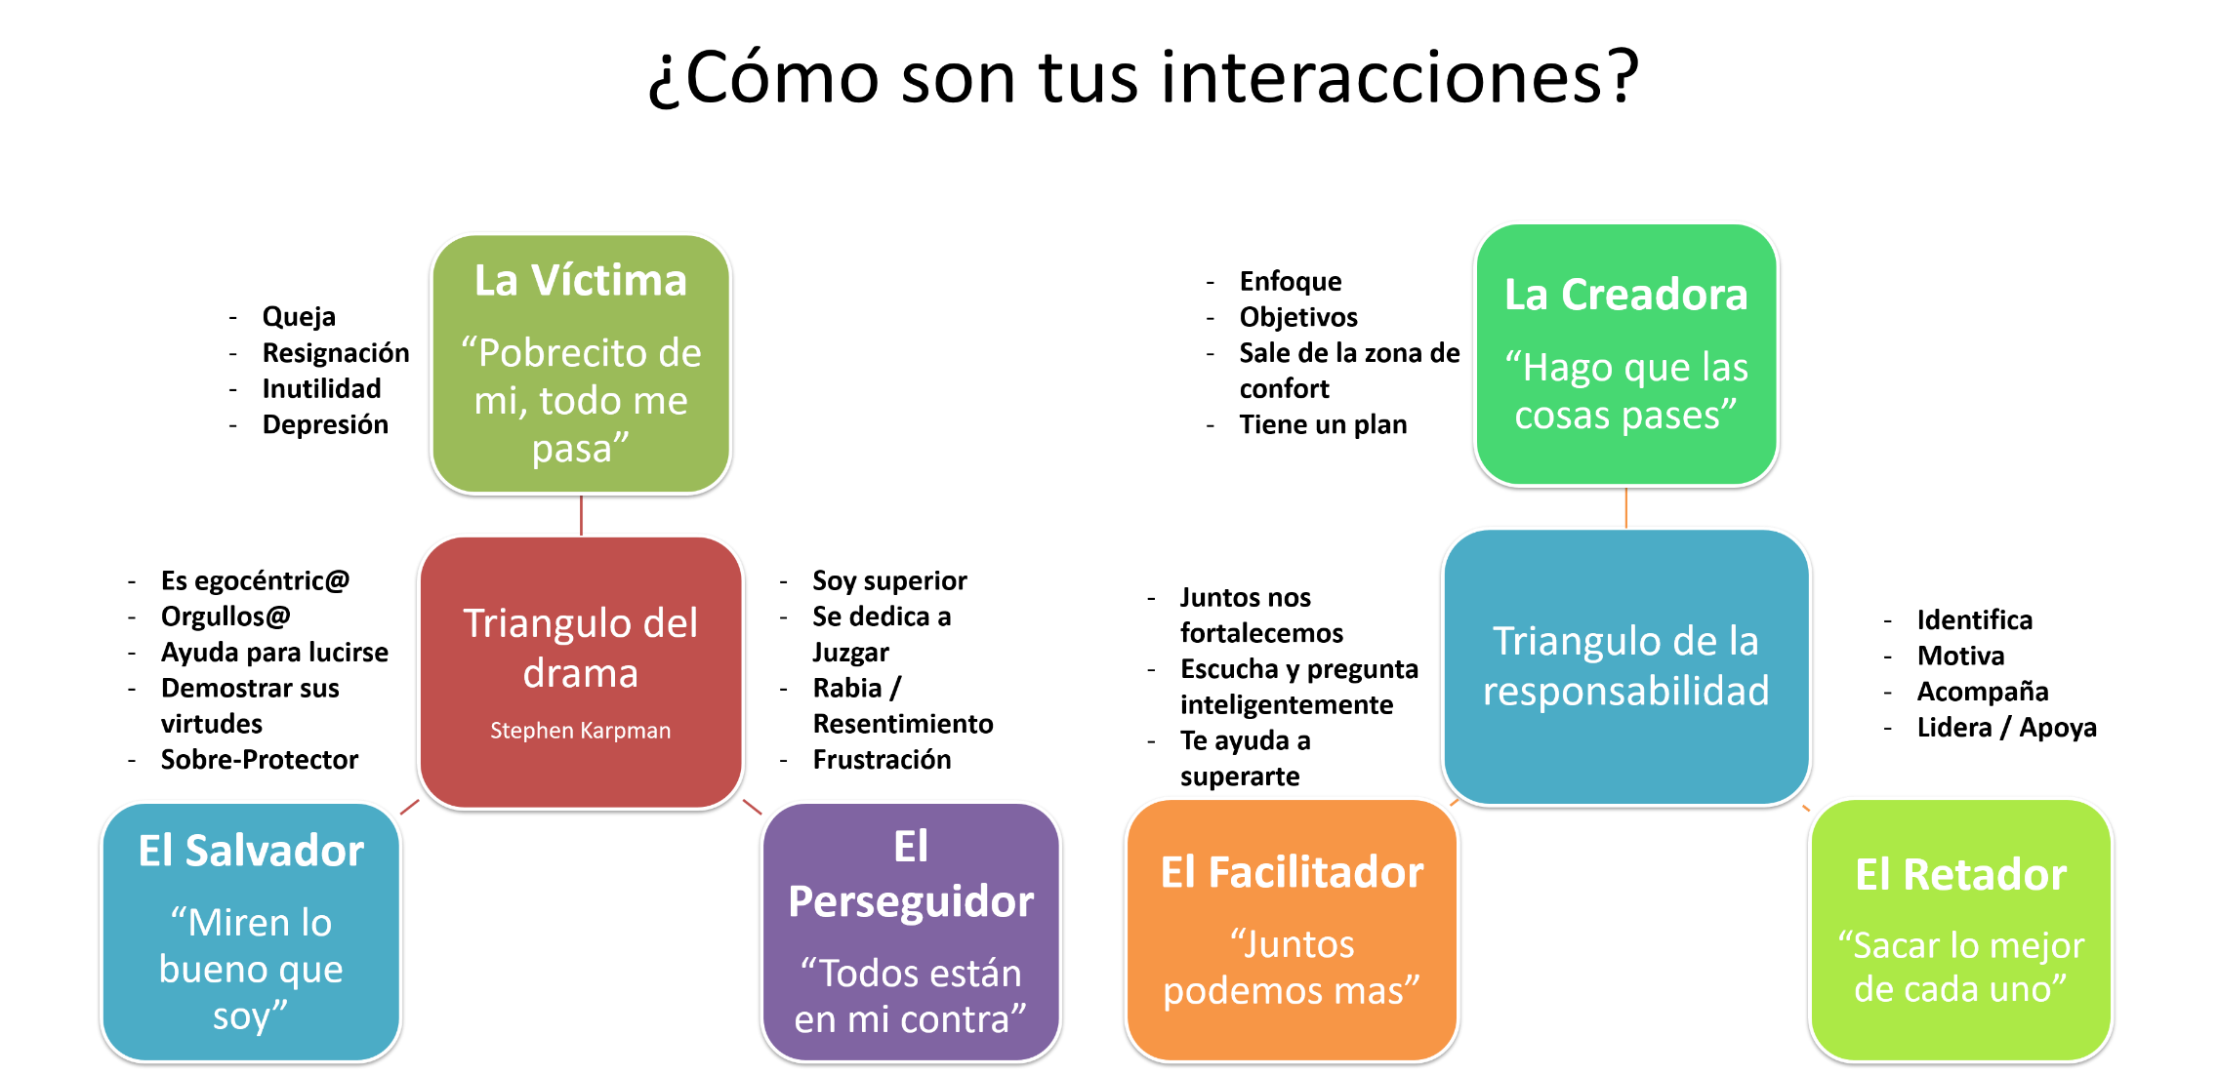
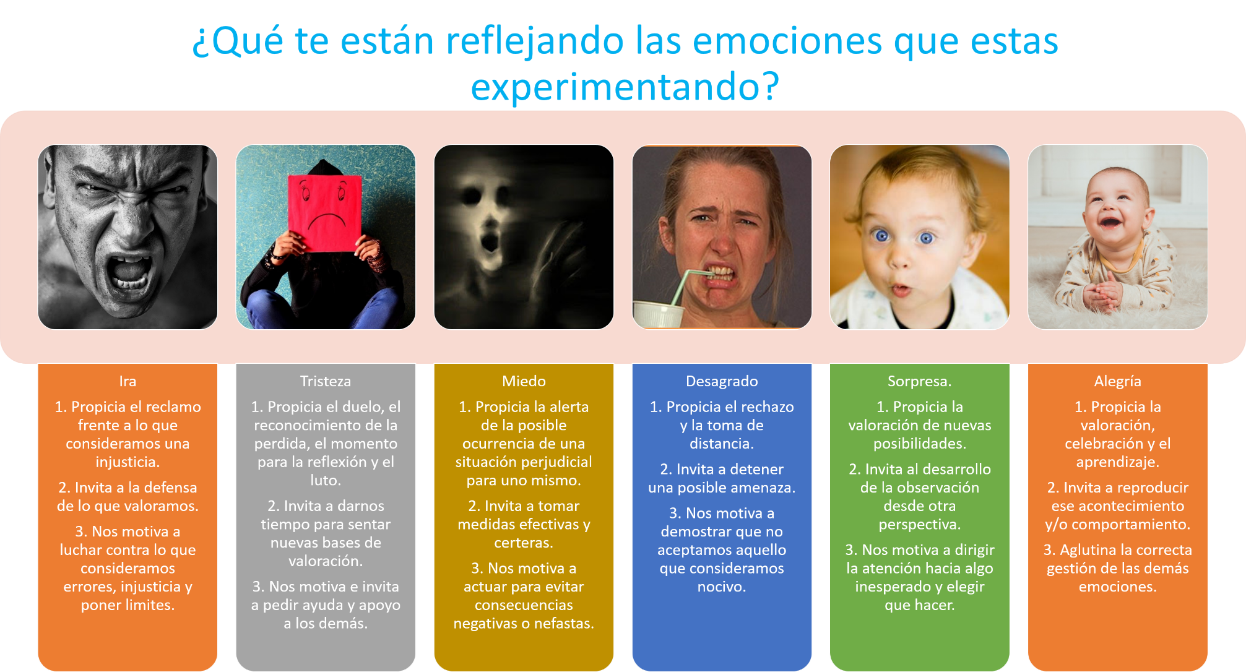 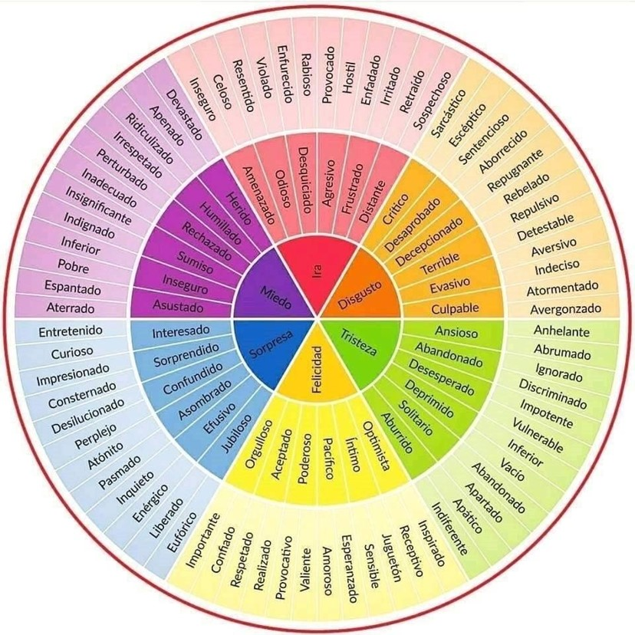
 | Dónde te ubicas en la gestión emocional frente a las situaciones que se te presentan en las áreas de la vida. |  |  | La frase que mejor describe mis reacciones en esta área, es: | La frase que mejor describe mis interacciones en esta área, es:
 | Grafico de los cuadrantes | Triangulo del drama o la responsabilidad | Emociones y significado | Se que no puedo cambiarlo, pero me cuesta mucho aceptarlo, me parece muy injusto, me da mucha rabia, me preocupa y quisiera vengarme. | Me enfoco, hago que las cosas pasen, defino objetivos, diseño un plan perfectible, y tomo acción, saliendo de mi zona de confort.
A. Salud Emocional/ Física / Social | La frase que mejor describe mis reacciones en esta área, es: | Entendiendo mi situación y los diferentes puntos de vista, la frase que mejor describe mis interacciones en esta área, es: | ¿Qué reflexiones me generan estas respuestas y qué decisiones tomo? | Se que si puedo cambiarlo, pero me acostumbre ya, y aunque me preocupa, no sé si valga la pena, me resigne y creo que no soy capaz de hacerlo. | Saco lo mejor de cada uno, identificando lo que hay que hacer, liderando, motivando o acompañando en el proceso, incondicionalmente.
1.1. Salud y Condición Física: (Cómo te alimentas, cómo te ejercitas, tu peso ideal, periodicidad de los controles, entre otros) | Se que si puedo cambiarlo, pero me acostumbre ya, y aunque me preocupa, no sé si valga la pena, me resigne y creo que no soy capaz de hacerlo. | La verdad es que es muy difícil, no soy capaz, me toca quedarme acá, pobre de mí, todo lo malo me pasa. | parece que tengo problemas de autoestima y que estoy conforme en la zona de dolor y sufrimiento. Voy a empezar a trabajar en mi vida, mi autoestima y mi amor propio. | Se que no puedo cambiarlo, a pesar de ello, acepto que no esta en mi dominio, y esa actitud me permite vivir en paz y con gratitud. | Escucho y pregunto con sabiduría, entiendo que juntos nos fortalecemos y podemos más, ayudándonos a superar los retos.
1.2. Salud Emocional: (Cómo gestionas tus emociones y estados de ánimo, que estudias y como reinterpretas tus creencias limitantes) |  |  |  | Se que si puedo cambiarlo, que tengo el poder y la autoridad para hacerlo, debido a que esta en mi dominio, y saberlo, me permite actuar con fe y esperanza a pesar de los resultados. | Me frustra que no me entiendan, no vean mi potencial, la verdad es que parece que todos están en mi contra y eso me da rabia.
1.3. Salud Mental e Intelectual: (Qué estudias para seguir creciendo y Cómo te enfocas, te concentras y te haces seguimiento) |  |  |  |  | Siento la necesidad de cuidar a los demás, la verdad es que ellos no tienen mis habilidades y capacidades y es necesario que les ayude.
1.4. Salud Social: (Tus amistades, la sociedad, con quienes compartes, en qué escenarios, cómo contribuyes y disfrutando de qué actividades de ocio o no) |  |  |  |  | La verdad es que es muy difícil, no soy capaz, me toca quedarme acá, pobre de mí, todo lo malo me pasa.
1.5. Responsabilidad, Consciencia, Poder y Carácter: (Cómo te educas y actúas intencionadamente contigo y con el medio, niveles de consciencia, sabes lo que está en tu dominio y lo gestionas, cómo esta tu autoestima, autorespeto y autoconfianza, puedes decir si, no, basta, lo siento, perdón, te amo, gracias, cuando es necesario y sin exaltarte, actúas desde el drama o desde la responsabilidad )
B. Familia / Relaciones / Espiritualidad
1.1. Vida en Familia: (Cómo visualizas tu vida en familia, cómo se compone y en general como son las interacciones)
1.2. Relación amorosa y sexualidad: (Cómo es tu relación amorosa y tu sexualidad, cómo es la persona, su interacción y de qué manera la nutres cotidianamente)
1.3. Vida Espiritual: (En qué crees, cómo se relacionan, cómo la vives en fidelidad, obediencia, confianza y aprendizaje)
1.4. Calidad de Vida: (Qué te gustaría tener, dónde te gustaría viajar, cómo es tu dinámica de vida cotidiana)
C. Negocios / Labores: (A qué te dedicas, en qué sector, cuál es tu cargo o cargos, empresa o empresas)
1.1. Vida laboral como colaborador
1.2. Negocios como independiente, inversionista o socio. | Se que si puedo cambiarlo, que tengo el poder y la autoridad para hacerlo, debido a que esta en mi dominio, y saberlo, me permite actuar con fe y esperanza a pesar de los resultados. | La verdad es que es muy difícil, no soy capaz, me toca quedarme acá, podre de mí, todo lo malo me pasa.
D. Finanzas / Economía: (Cómo es tu situación económica, ingresos e inversiones, activos, pasivos, gastos, % de diezmo o caridad)
E. Visión de vida: Entendiendo que la vida y el futuro le pertenecen a quienes tiene fe y creen en sus sueños, te invito a que cada uno de esos aspiracionales tratados en las categorías y subcategorías anteriores, lo plasmes reflexionando sobre visión de vida actual y proyectada.

